Hoja1
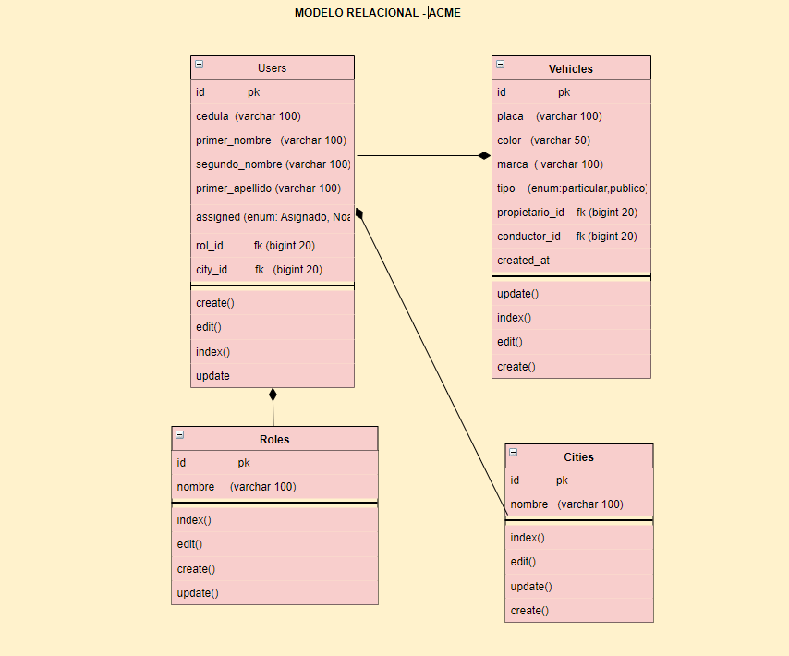
tabla | Users |  |  |  | tabla | vehicles
campo | tipo | longitud | pk | fk | campo | tipo | longitud | pk | fk
id | bigInteger | 20 | x |  | id | bigInteger | 20 | x
cedula | varchar | 100 |  |  | placa | varchar | 100
primer_nombre | varchar | 100 |  |  | color | varchar | 50
segundo_nombre | varchar | 100 |  |  | marca | varchar | 100
primer_apellido | varchar | 100 |  |  | tipo | enum('Particular', 'Publico')
segundo_apellido | varchar | 100 |  |  | propietario_id | bigInteger | 20 |  | x
direccion | varchar | 100 |  |  | conductor_id | bigInteger | 20 |  | x
telefono | varchar | 50 |  |  | created_at | timestamp
assigned | enum('Asignado', 'No asignado', 'No aplica') |  |  |  | updated_at | timestamp
role_id | bigInteger | 20 |  | x
city_id | bigInteger | 20 |  | x
created_at | timestamp
updated_at | timestamp

tabla | Roles |  |  |  | tabla | Cities
campo | tipo | longitud | pk | fk | campo | tipo | longitud | pk | fk
id | bigInteger | 20 | x |  | id | bigInteger | 20 | x
cedula | varchar | 100 |  |  | cedula | varchar | 100

